Consigna
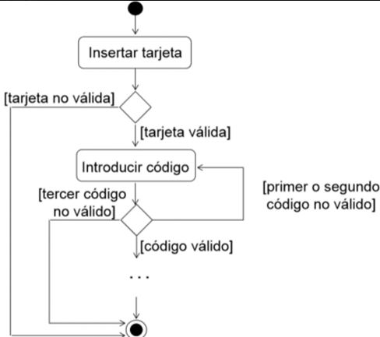
Actividad: Caso de prueba Flujo Cajero Automático | Cesar Alavila

Por favor elabora los casos de prueba que creas necesario elaborar , tratando de cubir el funcionamiento del cajero automatico, segun el siguiente diagrama

